Задача 1 - таблица данных
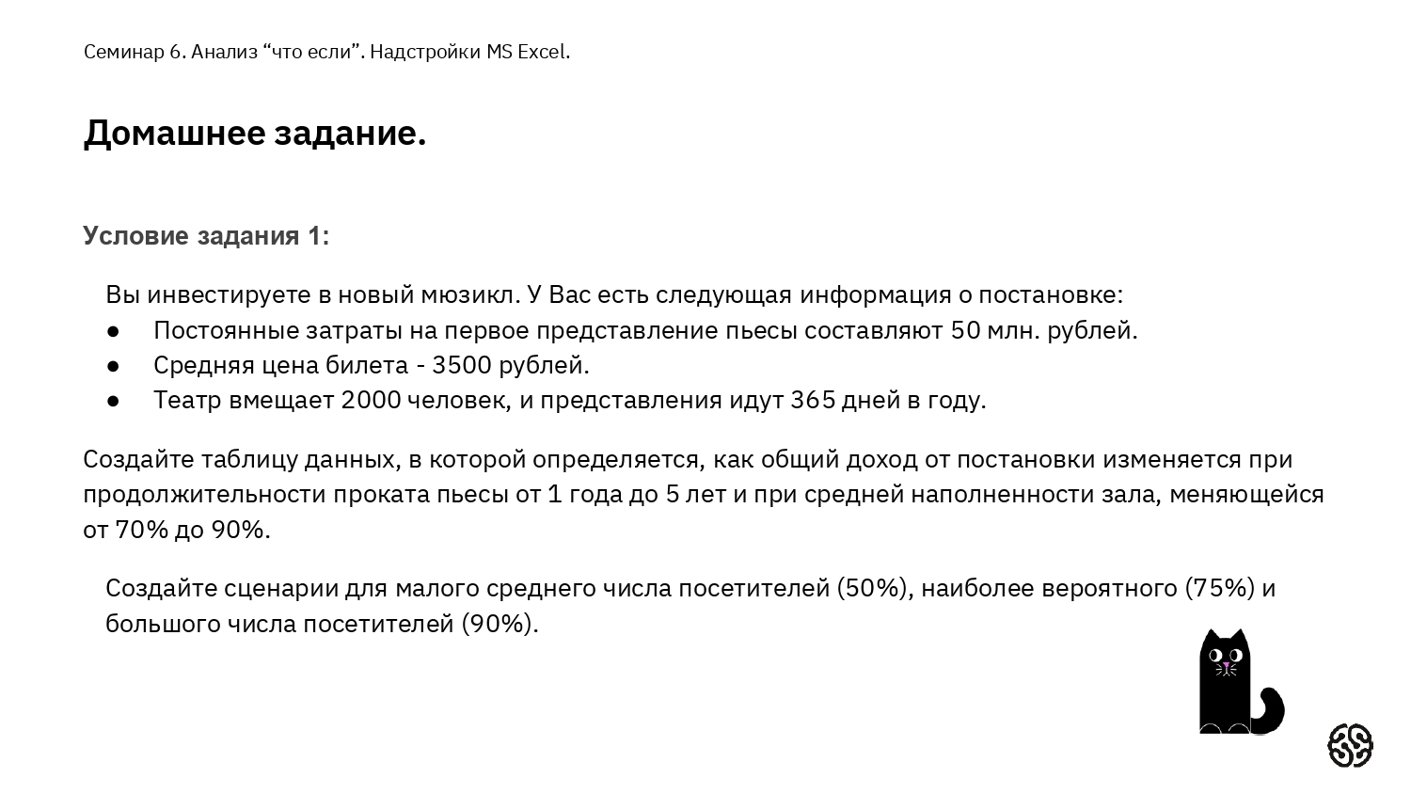
Данные о мюзикле
Постоянные затраты на первое представление пьесы | 50,000,000.00 ₽ | Таблица данных
Средняя цена билета | 3,500.00 ₽ |  | Общий доход | Продолжительность проката пьесы (дней)
Вместимость театра (чел) | 2000 |  | 2,505,000,000.00 ₽ | 365 | 730 | 1095 | 1460 | 1825
Заполненность зала | 100% | Средняя наполненность зала | 70% | 1,738,500,000.00 ₽ | 3,527,000,000.00 ₽ | 5,315,500,000.00 ₽ | 7,104,000,000.00 ₽ | 8,892,500,000.00 ₽
Кол-во представлений в год | 365 |  | 71% | 1,764,050,000.00 ₽ | 3,578,100,000.00 ₽ | 5,392,150,000.00 ₽ | 7,206,200,000.00 ₽ | 9,020,250,000.00 ₽
 |  |  | 72% | 1,789,600,000.00 ₽ | 3,629,200,000.00 ₽ | 5,468,800,000.00 ₽ | 7,308,400,000.00 ₽ | 9,148,000,000.00 ₽
Общий доход: | 2,505,000,000.00 ₽ |  | 73% | 1,815,150,000.00 ₽ | 3,680,300,000.00 ₽ | 5,545,450,000.00 ₽ | 7,410,600,000.00 ₽ | 9,275,750,000.00 ₽
 |  |  | 74% | 1,840,700,000.00 ₽ | 3,731,400,000.00 ₽ | 5,622,100,000.00 ₽ | 7,512,800,000.00 ₽ | 9,403,500,000.00 ₽
 |  |  | 75% | 1,866,250,000.00 ₽ | 3,782,500,000.00 ₽ | 5,698,750,000.00 ₽ | 7,615,000,000.00 ₽ | 9,531,250,000.00 ₽
 |  |  | 76% | 1,891,800,000.00 ₽ | 3,833,600,000.00 ₽ | 5,775,400,000.00 ₽ | 7,717,200,000.00 ₽ | 9,659,000,000.00 ₽
 |  |  | 77% | 1,917,350,000.00 ₽ | 3,884,700,000.00 ₽ | 5,852,050,000.00 ₽ | 7,819,400,000.00 ₽ | 9,786,750,000.00 ₽
 |  |  | 78% | 1,942,900,000.00 ₽ | 3,935,800,000.00 ₽ | 5,928,700,000.00 ₽ | 7,921,600,000.00 ₽ | 9,914,500,000.00 ₽
 |  |  | 79% | 1,968,450,000.00 ₽ | 3,986,900,000.00 ₽ | 6,005,350,000.00 ₽ | 8,023,800,000.00 ₽ | 10,042,250,000.00 ₽
 |  |  | 80% | 1,994,000,000.00 ₽ | 4,038,000,000.00 ₽ | 6,082,000,000.00 ₽ | 8,126,000,000.00 ₽ | 10,170,000,000.00 ₽
 |  |  | 81% | 2,019,550,000.00 ₽ | 4,089,100,000.00 ₽ | 6,158,650,000.00 ₽ | 8,228,200,000.00 ₽ | 10,297,750,000.00 ₽
 |  |  | 82% | 2,045,100,000.00 ₽ | 4,140,200,000.00 ₽ | 6,235,300,000.00 ₽ | 8,330,400,000.00 ₽ | 10,425,500,000.00 ₽
 |  |  | 83% | 2,070,650,000.00 ₽ | 4,191,300,000.00 ₽ | 6,311,950,000.00 ₽ | 8,432,600,000.00 ₽ | 10,553,250,000.00 ₽
 |  |  | 84% | 2,096,200,000.00 ₽ | 4,242,400,000.00 ₽ | 6,388,600,000.00 ₽ | 8,534,800,000.00 ₽ | 10,681,000,000.00 ₽
 |  |  | 85% | 2,121,750,000.00 ₽ | 4,293,500,000.00 ₽ | 6,465,250,000.00 ₽ | 8,637,000,000.00 ₽ | 10,808,750,000.00 ₽
 |  |  | 86% | 2,147,300,000.00 ₽ | 4,344,600,000.00 ₽ | 6,541,900,000.00 ₽ | 8,739,200,000.00 ₽ | 10,936,500,000.00 ₽
 |  |  | 87% | 2,172,850,000.00 ₽ | 4,395,700,000.00 ₽ | 6,618,550,000.00 ₽ | 8,841,400,000.00 ₽ | 11,064,250,000.00 ₽
 |  |  | 88% | 2,198,400,000.00 ₽ | 4,446,800,000.00 ₽ | 6,695,200,000.00 ₽ | 8,943,600,000.00 ₽ | 11,192,000,000.00 ₽
 |  |  | 89% | 2,223,950,000.00 ₽ | 4,497,900,000.00 ₽ | 6,771,850,000.00 ₽ | 9,045,800,000.00 ₽ | 11,319,750,000.00 ₽
 |  |  | 90% | 2,249,500,000.00 ₽ | 4,549,000,000.00 ₽ | 6,848,500,000.00 ₽ | 9,148,000,000.00 ₽ | 11,447,500,000.00 ₽

Задача 1 - сценарии
Данные о мюзикле
Постоянные затраты на первое представление пьесы | 50,000,000.00 ₽
Средняя цена билета | 3,500.00 ₽ | Сценарии:
Вместимость театра (чел) | 2000 | 50%
Заполненность зала | 50% | 75%
Кол-во представлений в год | 365 | 90%

Общий доход: | 1,227,500,000.00 ₽

Главная - Редактирование - Очистить (чтобы убрать раннюю таблицу)
Главная - Формат - Автоподбор ширины столбца
Данные - Анализ "что если" - Диспетчер сценариев - создать или выбрать нужный - Вывести
Выпадающий список (ячейка B5): Данные - Проверка данных - Тип данных: список - Указать именованный заранее диапазон

Задача 2 - поиск решения
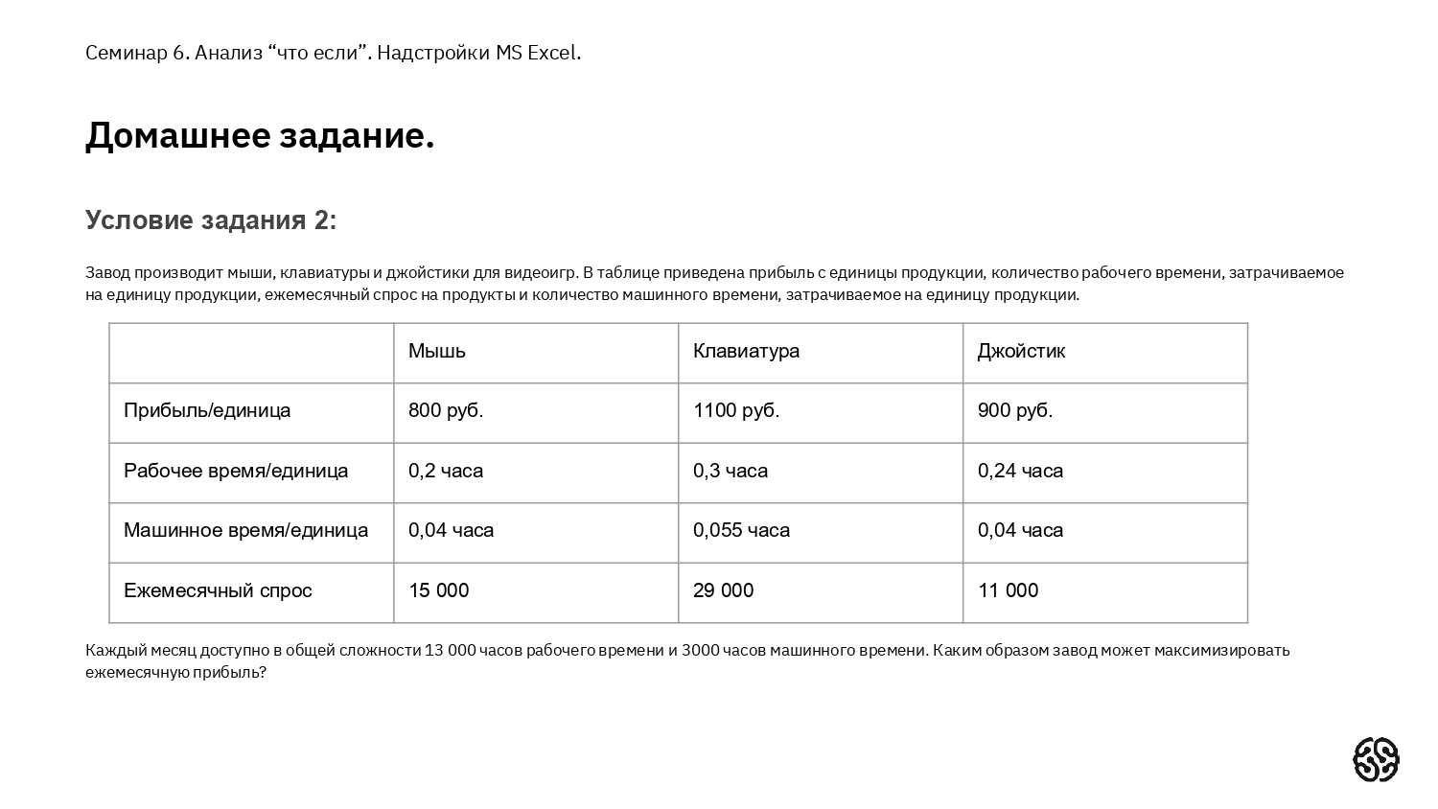
Завод оргтехники |  |  |  | Изменяем количество часов
 | Мышь | Клавиатура | Джойстик |  | Мышь | Клавиатура | Джойстик | Итого:
Прибыль с единицы (руб.) | 800.00 ₽ | 1,100.00 ₽ | 900.00 ₽ | Прибыль с единицы (руб.) | 800.00 ₽ | 1,100.00 ₽ | 900.00 ₽
Рабочее время на единицу (час.) | 0.20 | 0.30 | 0.24 | Рабочее время на единицу (час.) | 0.20 | 0.30 | 0.24 | 12999.90
Машинное время на единицу (час.) | 0.04 | 0.06 | 0.04 | Машинное время на единицу (час.) | 0.04 | 0.06 | 0.04 | 2389.32
Ежемесячный спрос (шт.) | 15000 | 29000 | 11000 | Ежемесячный спрос (шт.) | 15000 | 29000 | 11000
 |  |  |  | Выпуск (сколько можем продать шт.) | 15000 | 24533 | 11000 | 50533
MAX доступно времени в месяц (часов)
Рабочее | 13000
Машинное | 3000 |  |  |  |  |  |  | Доход: | 48,886,300.00 ₽

За изменяемые параметры примем кол-во рабочего/машинного времени и выпуск (сколько можем продать);
Время нужнὀ для того, чтобы не превзойти максимум его суммы при расчете выпуска, т.к. оно само зависит от выпуска;
Функция СУММПРОИЗВ в Excel перемножает числа в указанных диапазонах и возвращает сумму произведений соответствующих диапазонов.

